Desa dengan RS Terbanyak per Pr
10 Provinsi dengan Jumlah Desa/Kelurahan yang Memiliki RS Terbanyak
Provinsi dengan jumlah desa/kelurahan yang memiliki rumah sakit terbanyak, 2024. Jawa Timur memiliki desa/kelurahan dengan jumlah RS terbanyak, yakni sebanyak 406 RS yang terdiri dari 341 unit RS dan 65 RS bersalin pada 2024.
 | Judul | 10 Provinsi dengan Jumlah Desa/Kelurahan yang Memiliki RS Terbanyak
 | Periode | 2024
 | Sumber | BPS

 | Provinsi | Jumlah Desa/Kelurahan yang Memiliki Rumah Sakit (unit) | Jumlah Desa/Kelurahan yang Memiliki Rumah Sakit Bersalin (unit) | Total Rumah Sakit (unit)
 | Jawa Timur | 341 | 65 | 406
 | Jawa Barat | 346 | 42 | 388
 | Jawa Tengah | 317 | 0 | 317
 | Sumatera Utara | 176 | 10 | 186
 | DKI Jakarta | 121 | 22 | 143
 | Sulawesi Selatan | 101 | 22 | 123
 | Banten | 106 | 6 | 112
 | Sumatera Selatan | 73 | 7 | 80
 | Lampung | 61 | 14 | 75
 | Sumatera Barat | 64 | 7 | 71

Bantuan MBG kepada Balita & Ibu
Bantuan MBG kepada Balita serta Ibu Hamil & Menyusui

Penerima bantuan MBG bagi balita serta ibu hamil & menyusui, 2025. Hingga Agustus 2025, jumlah penerima MBG di kalangan ibu hamil hingga balita mencapai 1,2 juta orang atau mencapai 13,04% dari target 2024.
 | Judul | Bantuan MBG kepada Balita serta Ibu Hamil & Menyusui
 | Periode | 2025
 | Sumber | Mendukbangga

 | Sasaran bantuan | Jumlah penerima (juta orang) | Target 2025 (juta orang) | Persentase realisasi (%)
 | Ibu hamil, ibu menyusui & balita | 1.2 | 9.2 | 13.04

Sebaran Penerima MBG Menurut Pu
Sebaran Penerima MBG Menurut Pulau

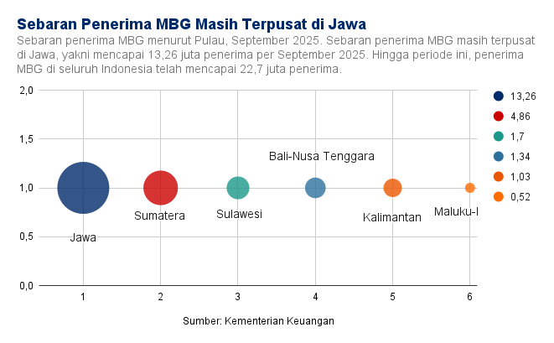
 | Judul Data | Sebaran Penerima MBG Menurut Pulau
 | Periode | Hingga 8 September 2025
 | Sumber | Kemenkeu

 | Pulau | Penerima MBG (juta penerima)
 | Jawa | 13.26
 | Sumatera | 4.86
 | Sulawesi | 1.7
 | Bali-Nusa Tenggara | 1.34
 | Kalimantan | 1.03
 | Maluku-Papua | 0.52
 | Total | 22.7

Produksi Pangan Pemerintahan Jo
Produksi Pangan Pemerintahan Jokowi

Produksi pangan di pemerintahan Jokowi, 2019-2024. Produksi jagung melonjak hampir 20% dalam 5 tahun terakhir sepanjang pemerintahan Jokowi. Meski demikian, produksi beras dan ubi kayu justru merosot dalam 5 tahun terakhir, masing-masing turun hingga 2,2%
 | Judul data | Produksi Pangan Pemerintahan Jokowi
 | Periode | 2019-2024
 | Sumber | BPS | BPS | BPS

 | Tahun | Beras (Juta Ton) | Jagung (Juta Ton) | Ubi Kayu (Juta Ton)
 | 2019 | 31.31 | 12.63 | 16.35
 | 2020 | 31.33 | 12.93 | 16.27
 | 2021 | 31.36 | 13.41 | 15.72
 | 2022 | 31.54 | 16.53 | 14.95
 | 2023 | 31.10 | 14.77 | 16.76
 | 2024 | 30.62 | 15.14 | 15.10
 |  |  |  |  | -9.904534606

Sheet26
Jumlah Dosen Menurut Pendidikan

Karakteristik dosen di Indonesia menurut pendidikan, 2025. Baru 25% dosen di Indonesia bergelar doktor, sedangkan mayoritas dosen di Indonesia merupakan lulusan S2 (72%).
 | Judul data | Jumlah Dosen Menurut Program Pendidikan
 | Periode | 2025
 | Sumber | Kemdiksaintek

 | Program Pendidikan | Jumlah (Orang) | Persentase (%)
 | D2 | 2 | 0.00
 | D3 | 39 | 0.01
 | D4 | 195 | 0.06 | 236
 | S1 | 2,103 | 0.69
 | Profesi | 291 | 0.10
 | S2 Terapan | 496 | 0.16
 | S2 | 217,565 | 71.79
 | Sp-1 | 4,998 | 1.65
 | Sp-2 | 925 | 0.31
 | S3 Terapan | 63 | 0.02
 | S3 | 75,431 | 24.89
 | Lainnya | 102 | 0.03
 | Total | 303,067 | 100.00

Realisasi & Target Produksi Pan
Realisasi & Target Produksi Pangan 2025
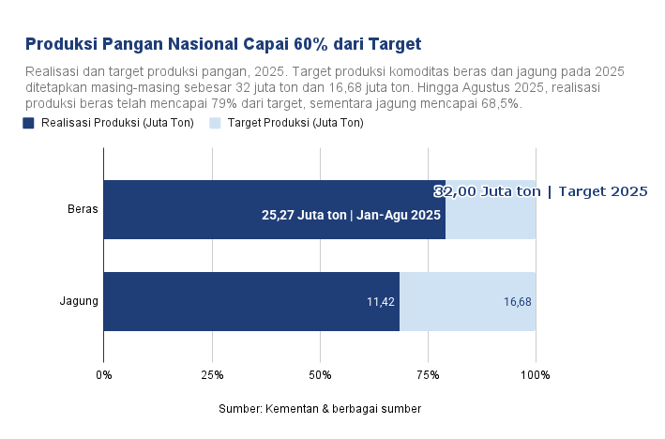
 | Judul data | Realisasi & Target Produksi Pangan 2025
 | Periode | 2025
 | Sumber | Kementan & berbagai sumber | Kementan | BPS | Mentan

 | Komoditas | Realisasi Produksi (Juta Ton) | Target Produksi (Juta Ton)
 | Beras | 25.27 | 32.00 |  | 78.97
 | Jagung | 11.42 | 16.68 |  | 68.47

Jumlah Sekolah Rakyat
Jumlah Sekolah Rakyat dan Target 2025-2029

Judul | Realisasi dan Target Sekolah Rakyat
Periode | 2025-2029
Sumber | Kemensos & Berbagai Sumber

Realisasi dan target sekolah rakyat, 2025-2029. Realisasi sekolah rakyat mencapai 100 lokasi per Agustus 2025. Sementara, hingga September 2025, jika target 65 Sekolah Rakyat beroperasi maka capaian mencapai lebih dari 100%.
 |  | Periode Operasional | Realisasi 2025 (lokasi/unit) | Target 2025 (lokasi/unit)
 |  | 2025-07-14 | 63
 |  | 2025-08-01 | 37 | 37
 |  | 2025-09-01 |  | 65

Jumlah Revitalisasi Sekolah
 | Jumlah Revitalisasi Sekolah 2025-2029
Jumlah penerima revitalisasi sekolah, 2025. Hingga Oktober 2025, jumlah penerima revitalisasi sekolah sekitar 13,9 ribu unit. Sebanyak 2,3 ribu unit sekolah sedang dalam progress revitalisasi, sedangkan 11,5 ribu lainnya belum dalam tahap pembangunan.
 |  | Judul | Realisasi Revitalisasi Sekolah tahun 2025
 |  | Periode | 2025-2029
 |  | Sumber | Kemendikdasmen & berbagai sumber

 |  | Satuan Pendidikan | Realisasi 2025 (ribu unit)
 |  | PAUD | 1.54
 |  | SD | 6.08
 |  | SMP | 4.04
 |  | SMA | 2.24

https://itjen.dikdasmen.go.id/web/revitalisasi-sekolah-capai-kemajuan-nyata-ditargetkan-rampung-akhir-2025/?utm_source=chatgpt.com
https://lookerstudio.google.com/u/0/reporting/cbc9a0a4-1184-4561-a125-2b6a9c7f294a/page/p_hdumzzz3ud

Anggaran Parlinsos (Bansos, BLT
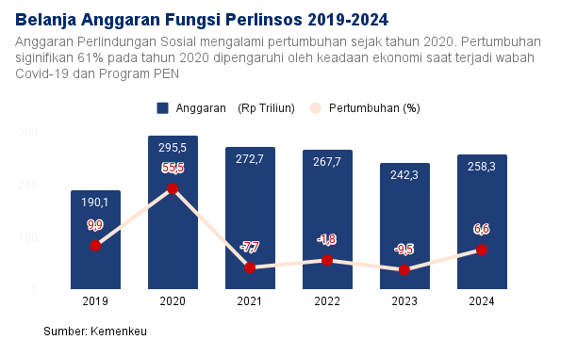
Belanja Anggaran Pemerintah Pusat (Fungsi Perlinsos 2019-2024)

Judul | Perkembangan Fungsi Perlindungan Sosial
Periode | 2019-2024
Sumber | Kemenkeu

Tahun | Anggaran (Rp Triliun) | Pertumbuhan (%)
2019 | 190.1 | 9.9
2020 | 295.5 | 55.5
2021 | 272.7 | -7.7
2022 | 267.7 | -1.8
2023 | 242.3 | -9.5
2024 | 258.3 | 6.6

output realisasi
BST Non Jabodetabek | 9juta KPM | 2020
BST | 10juta KPM | 2020
BST | 10juta KPM | 2021
BLT Minyak Goreng | 20,4juta KPM | 2022
BLT BBM | 20,7juta KPM | 2022

Alokasi output
BTB | 10juta KPM | 2023
BTB | 10juta KPM | 2024

Sheet27
BPP | Belanja Pemerintah Pusat
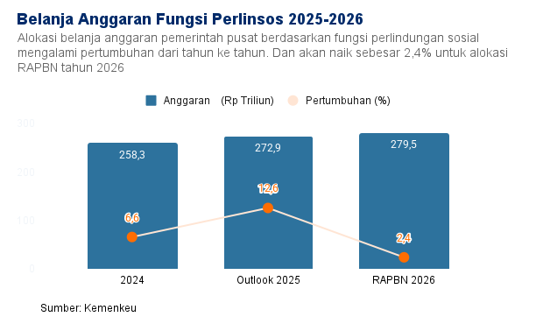

 | Belanja Anggaran Pemerintah Pusat (Fungsi Perlinsos 2024-2026)

 | Judul | Perkembangan Fungsi Perlindungan Sosial
 | Periode | 2024-2026
 | Sumber | Kemenkeu
 | Tahun | Anggaran (Rp Triliun) | Pertumbuhan (%)
 | 2024 | 258.3 | 6.6
 | Outlook 2025 | 272.9 | 12.6
 | RAPBN 2026 | 279.5 | 2.4

 | Alokasi output
 | BTB | 10juta KPM | 2024
 | BTB | 10juta KPM | 2025
 | BTB | 10juta KPM | 2026

Anggaran dan Realisasi Rumah Su
Hingga September 2025, realisasi pembangunan Rumah Subsidi FLPP mencapai 64,55% dari target keseluruhan 2025.
Anggaran dan Realisasi Rumah Subsidi (FLPP)

Judul | Menuju Program 3 Juta Rumah untuk Rakyat
Periode | 2025
Sumber | Kemenkeu & Berbagai Sumber

 | Realisasi Semester I 2025 | Realisasi Hingga Sept 2025 | Alokasi dan Target 2025
APBN untuk FLPP (triliun) | 18.8 | 22.72 | 35.2
Target FLPP (unit rumah) | 115.000 | 183.000 | 350.000

yang belum | target hingga 2029 | 3 juta rumah
 | target 2026 | 770.000

https://mediakeuangan.kemenkeu.go.id/article/show/memenuhi-impian-masyarakat-memiliki-hunian-layak-terjangkau-negara-hadir-melalui-program-3-juta-rumah
https://indonesia.go.id/kategori/ekonomi-bisnis/10138/menteri-maruarar-kuota-rumah-subsidi-naik-drastis-negara-hadir-untuk-rakyat?lang=1
https://djpb.kemenkeu.go.id/kppn/tolitoli/id/data-publikasi/berita-terbaru/3001-apbn-wujudkan-3-juta-rumah-layak-untuk-masyarakat.html

Anggaran dan Realisasi FLPP 201
Dukungan APBN untuk Perumahan Rakyat melalui Program Fasilitas Likuidasi Pembiayaan Perumahan (FLPP)

Perkembangan anggaran & realisasi program Fasilitas Likuiditas Pembiayaan Perumahan (FLPP), 2019-2024. Anggaran program FLPP melonjak dalam 6 tahun terakhir. Sementara, tingkat realisasi anggaran program FLPP selama periode tersebut selalu berada di atas 9
 | Judul | Perkembangan Anggaran dan Realisasi Program FLPP
 | Periode | 2019-2024
 | Sumber | PUPR (Direktorat Pelaksanaan Pembiayaan Perumahan) | APBN 2025

 | Periode | Anggaran (Rp triliun) | Realisasi (Rp triliun) | Capaian (%)
 | 2019 | 7.60 | 7.55 | 99.34
 | 2020 | 11.00 | 11.23 | 102.09
 | 2021 | 19.12 | 19.58 | 102.41
 | 2022 | 23.00 | 25.15 | 109.35
 | 2023 | 25.18 | 26.32 | 104.53
 | 2024 | 24.22 | 24.58 | 101.47

 |  | 218.6842105

Jumlah RS per Kelas 2025
Jumlah Rumah Sakit di Indonesia berdasarkan kelas, September 2025. Per 30 September 2025, jumlah rumah sakit di Indonesia mencapai 3,27 ribu unit, didominasi rumah sakit kelas C dengan 1,78 ribu unit, disusul Kelas D (0,87 ribu unit) & Kelas B (0,45 ribu u
Jumlah Rumah Sakit Nasional Berdasarkan Kelas
 | Judul | Jumlah Rumah Sakit Nasional Berdasarkan Kelas
 | Periode | 2025 (Diakses per 30 September 2025)
 | Sumber | Kemenkes

 | Tipe Kelas | Jumlah RS (ribu, unit)
 | Kelas A | 0.08
 | Kelas B | 0.45
 | Kelas C | 1.78
 | Kelas D | 0.87
 | Kelas D Pratama | 0.08
 | Total | 3.27

Jumlah Kasus TBC
Jumlah Penemuan Kasus TBC di Indonesia

Jumlah penemuan kasus TBC di Indonesia, 2020-2025. Jumlah penemuan kasus TBC di Indonesia melonjak dari 393,32 ribu kasus pada 2020 menjadi 856,42 ribu kasus pada 2024. Hingga 25 Agustus 2025, kasus TBC tercatat 508,99 kasus.
 | Judul | Jumlah Penemuan Kasus TBC di Indonesia
 | Periode | 2020-2025
 | Sumber | Kemenkes

 | Periode | Jumlah kasus (ribu, kasus)
 | 2020 | 393.32
 | 2021 | 443.24
 | 2022 | 724.31
 | 2023 | 821.20
 | 2024 | 856.42
 | 2025 | 508.99

 |  | 117.7396186

Target Cetak Sawah 2025-2029
Pemerintah Menargetkan untuk Mencetak 3 Juta Sawah hingga Akhir 2029. Pada 2025 Pemerintah Menargetkan 225 Ribu ha dan 300 Ribu ha pada 2026, tetapi ditingkatkan menjadi 480 Ribu ha. Realisasi hingga Juni 2025 adalah sekitar 85 Ribu ha
Judul | Target Program Cetak Sawah 2025-2029
Periode | 2025-2029
Sumber | lahanirigasi.pertanian.go.id

Tahun | Jumlah Cetak Sawah (Juta ha)
2025 | 225
2026 | 480
2029 | 3,000

Target Produksi Bahan Pangan 20
Produksi pangan nasional ditargetkan meningkat pada 2026. Peningkatan ini menjadi bukti nyata keseriusan Prabowo dalam mewujudkan swasembada pangan bagi Indonesia.
 | 2025 (Ribu Ton) | 2026 (Ribu Ton)
Jumlah Penerima Manfaat Kartu Indonesia Pintar

 | Judul | Target Produksi Bahan Pangan 2025-2026
 | Periode | 2025-2026
 | Sumber | https://investor.id/business/408424/kejar-swasembada-begini-target-produksi-pangan-2026

 | Tahun | 2025 | 2026
 | Beras | 32,800 | 33,800
 | Jagung | 15,250 | 22,700
 | Bawang Merah | 1,300 | 2,000
 | Daging Ayam | 4200 | 4340
 | Cabai Besar | 1400 | 3080

Penerima KIP Kuliah 2021-2025
Jumlah Penerima Manfaat Kartu Indonesia Pintar
Jumlah Penerima Kartu Indonesia Pintar (KIP), 2020-2025. Dalam 5 tahun terakhir, jumlah penerima KIP naik 78,18% menjadi 0,98 juta penerima pada 2024. Adapun penerima KIP pada 2025 ditargetkan mencapai 1,04 juta orang.
 | Judul | Jumlah Penerima Manfaat Kartu Indonesia Pintar Kuliah
 | Periode | 2020-2025
 | Sumber | Portal Informasi Indonesia

 | Tahun | Jumlah Penerima (Juta orang)
 | 2020 | 0.55
 | 2021 | 0.67
 | 2022 | 0.78
 | 2023 | 0.91
 | 2024 | 0.98
 | 2025 | 1.04

Penerima KPM BPNT (Kartu Sembak
Jumlah Penerima KPM Bansos Pangan 2021-2024. Penerima KPM bansos pangan melonjak signifikan menjadi 118,02 juta penerima pada 2022. Namun, jumlah penerima bansos ini merosot pada 2023-2024 karena adanya verifikasi data penerima hingga program bansos serupa
Jumlah Penerima PKH Bansos Pangan

 | Judul | Jumlah Penerima KPM Bansos Pangan
 | Periode | 2020-2024
 | Sumber | BPS

 | Tahun | Jumlah Penerima (Juta Orang)
 | 2021 | 18.56
 | 2022 | 118.02
 | 2023 | 103.10
 | 2024 | 73.60

Anggaran KIP Kuliah 2021-2025
Anggaran Kartu Indonesia Pintar (KIP) kuliah, 2020-2025. Anggaran KIP tumbuh pesat dalam 5 tahun belakangan. Sejak 2020, anggaran KIP melonjak hampir 300% menjadi Rp 14,69 triliun pada 2025.
Anggaran Kartu Indonesia Pintar

 | Judul | Anggaran Kartu Indonesia Pintar Kuliah
 | Periode | 2020-2025
 | Sumber | Portal Informasi Indonesia

 | Tahun | Anggaran
 | 2020 | 3.70
 | 2021 | 7.50
 | 2022 | 9.90
 | 2023 | 11.80
 | 2024 | 13.90
 | 2025 | 14.69

Anggaran KPM BPNT (Kartu Sembak
Jumlah Anggaran KPM Bansos Pangan menurun pada 2022, lalu mengalami peningkatan hingga tahun 2023
Anggaran Kartu Indonesia Pintar

 | Judul | Anggaran KPM Bansos Pangan
 | Periode | 2021-2024
 | Sumber | BPS

 | Tahun | Anggaran (Dalam trilyun)
 | 2021 | 48.24
 | 2022 | 42.46
 | 2023 | 43.69
 | 2024 | 44.16

Peserta JKN (Kartu Indonesia Se
Jumlah Peserta Jaminan Kesehatan Nasional (JKN), 2021-2025. Dalam 5 tahun terakhir, peserta JKN naik hingga 21,9% menjadi 279,78 juta peserta pada Agustus 2025.
Jumlah Penerima PKH Bansos Pangan

 | Judul | Peserta Jaminan Kesehatan Nasional 2021-2025
 | Periode | 2021-2025
 | Sumber | BPJS

 | Tahun | Jumlah Penerima (Juta Orang
 | 2021 | 229.51
 | 2022 | 248.77
 | 2023 | 267.31
 | 2024 | 278.10
 | 2025-08-01 | 279.78

Tingkat Kemiskinan Indonesia
Angka Kemiskinan Tahun ke Tahun (Per Semester 1)
Sejak Tahun 2021, Angka Kemiskinan terus menurun hingga ke titik terendahnya di semester 1 tahun 2025 sebesar 8,47%. Angka Kemiskinan menurun sejalan dengan gencarnya pembagian bansos dan pendampingan Keluarga Penerima Manfaat
 | Judul | Angka Kemiskinan Tahun ke Tahun (Per Semester 1)
 | Periode | 2021-2025
 | Sumber | BPS

 | Tahun | Persentase
 | 2021 | 10.14
 | 2022 | 9.54
 | 2023 | 9.36
 | 2024 | 9.03
 | 2025 | 8.47

Tingkat Kemiskinan Ekstrem Indo
Angka Kemiskinan Ekstrem Tahun ke Tahun
Sejak Tahun 2021 hingga 2023 angka kemiskinan terus mengalami penurunan. Pada 2024 terjadi peningkatan karena adanya perubahan perhitungan, lalu menurun pada tahun 2025. Penurunan terjadi sejalan dengan gencarnya pembagian bansos dan pendampingan Keluarga
 | Judul | Angka Kemiskinan Ekstrem Tahun ke Tahun
 | Periode | 2021-2025
 | Sumber | BPS

 | Tahun | Persentase
 | 2021 | 1.20
 | 2022 | 1.00
 | 2023 | 0.90
 | 2024 | 1.26
 | 2025 | 0.85

Penerbitan SBN Ritel 2019-2025
Penerbitan Surat Berharga Negara (SBN) mengalami peningkatan signifikan dari tahun 2019 hingga 2025. Kenaikan ini mencerminkan upaya pemerintah yang konsisten dalam memperkuat pembiayaan pembangunan nasional melalui instrumen SBN.
Penerbitan SBN Tahun ke Tahun

 | Judul | Penerbitan SBN Ritel Tahun ke Tahun (Dalam Triliun Rupiah)
 | Periode | 2019-2025
 | Sumber | CNBCIndonesia

 | Tahun | Jumlah (Dalam Triliun Rupiah)
 | 2019 | 48
 | 2020 | 77
 | 2021 | 97
 | 2022 | 107
 | 2023 | 148
 | 2024 | 149
 | 2025-08-01 | 103

Utang Luar Negeri 2019-2024
Utang luar negeri Indonesia menunjukkan fluktuasi dari tahun 2019 hingga 2024. Kenaikan hingga mencapai 426 miliar dolar pada 2024 mencerminkan upaya pemerintah menjaga pembiayaan pembangunan di tengah dinamika ekonomi global.
Penerbitan SBN Tahun ke Tahun

 | Judul | Pergerakan Utang Luar Negeri Q4 (Dalam Jutaan Dollar)
 | Periode | 2019-2024
 | Sumber | id.tradingeconomics.com

 | Tahun | Jumlah (Dalam Miliar Dollar)
 | 2019 | 404
 | 2020 | 418
 | 2021 | 414
 | 2022 | 397
 | 2023 | 409
 | 2024 | 426

Utang Luar Negeri 2025-2026
Utang luar negeri Indonesia menunjukkan fluktuasi dari tahun 2019 hingga 2024. Kenaikan hingga mencapai 426 miliar dolar pada 2024 mencerminkan upaya pemerintah menjaga pembiayaan pembangunan di tengah dinamika ekonomi global.
Penerbitan SBN Tahun ke Tahun

 | Judul | Penarikan Utang Baru 2025-2026 (Dalam Triliun Rupiah)
 | Periode | 2025-2026
 | Sumber | CNNIndonesia

 | Tahun | Jumlah (Dalam Triliun Rupiah)
 | Hingga Agustus 2025 | 463
 | Rencana 2026 | 782

Jumlah Realisasi PNBP 2019-2024
Data Penerimaan Negara Bukan Pajak (PNBP) menunjukkan tren peningkatan signifikan dari 2019 hingga 2023, dengan nilai tertinggi mencapai 605,9 triliun rupiah pada 2023. Meskipun sedikit menurun pada 2024 menjadi 579,5 triliun rupiah, capaian ini tetap menc
Penerbitan SBN Tahun ke Tahun

 | Judul | Jumlah Realisasi PNBP 2019-2024 (Dalam Triliun Rupiah)
 | Periode | 2019-2024
 | Sumber | mediakeuangan.kemenkeu.go.id

 | Tahun | Jumlah (Dalam Triliun Rupiah)
 | 2019 | 405.0
 | 2020 | 304.9
 | 2021 | 452.0
 | 2022 | 588.3
 | 2023 | 605.9
 | 2024 | 579.5

Jumlah Realisasi Cukai 2019-202
Penerimaan cukai menunjukkan tren peningkatan secara keseluruhan dari tahun 2019 hingga 2024. Meskipun sempat mengalami sedikit penurunan pada 2023, secara umum penerimaan negara dari sektor cukai terbilang positif
Penerbitan SBN Tahun ke Tahun

 | Judul | Jumlah Realisasi Cukai 2019-2024 (Dalam Triliun Rupiah)
 | Periode | 2019-2024
 | Sumber | beacukai.go.id

 | Tahun | Jumlah (Dalam Triliun Rupiah)
 | 2019 | 172.4
 | 2020 | 176.3
 | 2021 | 195.5
 | 2022 | 226.9
 | 2023 | 221.8
 | 2024 | 226.4

Penerimaan Perpajakan RI 2019-2
Capaian Penerimaan Perpajakan di Atas 100%

Capaian penerimaan perpajakan, 2019-2020. Realisasi penerimaan perpajakan dalam 5 tahun terakhir mencapai di atas 100%, meski sempat berada di bawah 90% pada 2019 lalu. Hingga Agustus 2025, realisasi penerimaan perpajakan mencapai Rp 2.183,3 triliun atau 6
 | Judul | Jumlah Target dan Realisasi Penerimaan Perpajakan RI
 | Periode | 2019-2025
 | Sumber | BPS & Kemenkeu | Kemenkeu

 | Tahun | Penerimaan Perpajakan (Rp Triliun) | Target (Rp Triliun) | Capaian Target (%)
 | 2019 | 1,332.10 | 1,557.56 | 85.52
 | 2020 | 1,285.14 | 1,222.60 | 105.12
 | 2021 | 1,547.84 | 1,229.60 | 125.88
 | 2022 | 2,034.55 | 1,784 | 114.04
 | 2023 | 1,869.20 | 1,718 | 108.80
 | 2024 | 2,309.85 | 2,307.90 | 100.08
 | 2025 | 1,442.74 | 2,183.30 | 66.08

Target Cek Kesehatan Gratis
Target Penerima Cek Kesehatan Gratis
Target penerima cek kesehatan gratis, 2025-2026. Pada 2025, target penerima program cek kesehatan gratis mencapai 60 juta orang. Angka ini meningkat signifikan pada 2026, dengan target mencapai 130,3 juta orang.
 | Judul | Target Penerima Cek Kesehatan Gratis
 | Periode | 2025-2026
 | Sumber | RAPBN 2026

 | Periode | Target penerima (juta, orang)
 | 2025 | 60
 | 2026 | 130.3

 |  | 117.1666667

Penerima CKG Sep 2025
Jumlah Penerima Cek Kesehatan Gratis
Jumlah penerima layanan Cek Kesehatan Gratis, 2025. Hingga 11 September 2025, sebanyak 27,4 juta penduduk telah mendapatkan layanan Cek Kesehatan Gratis, atau mencapai 26,6% dari target 102,8 juta penduduk pada 2025.
 | Judul | Jumlah Penerima Cek Kesehatan Gratis
 | Periode | 2025-09-11
 | Sumber | Kemenkeu

 | Periode | Jumlah penerima (juta, penduduk) | Target penerima (juta penduduk) | Capaian (%)
 | 2025 | 27.4 | 102.8 | 26.65

 | dummy
 | Periode | Jumlah penerima (juta, penduduk) | Target penerima (juta penduduk)
 | 2025 | 27.4 | 75.4

Angaran Revitalisasi Rumah Saki
Anggaran Revitalisasi Rumah Sakit di Daerah

Anggaram revitalisasi rumah sakit di daerah, 2025-2026. Selama 2025, anggaran revitalisasi rumah sakit mencapai Rp2,45 triliun. Sementara pada 2026, anggaran tersebut naik 11% menjadi Rp 2,74 triliun.
 | Judul | Anggaran Revitalisasi Rumah Sakit di Daerah
 | Periode | 2025-2026
 | Sumber | RAPBN 2026

 | Periode | Anggaran (Rp triliun)
 | 2025 | 2.45
 | 2026 | 2.74

 |  | 11.81888576

Perkembangan Dana Desa
Perkembangan Dana Desa Sedekade
Perkembangan dana desa, 2015-2024. Anggaran dana desa melonjak dalam 10 tahun terakhir, dari Rp 20,77 triliun pada 2015 menjadi Rp 71 triliun pada 2024. Pada periode yang sama, tingkat realisasi anggaran juga sangat tinggi, yakni 99% dari total pagu.
 | Judul | Perkembangan Dana Desa
 | Periode | 2015-2024
 | Sumber | LKPP Kemenkeu

 | Periode | Anggaran (Rp triliun) | Realisasi (Rp triliun)
 | 2015 | 20.77 | 20.77
 | 2016 | 46.98 | 46.68
 | 2017 | 60.00 | 59.77
 | 2018 | 60.00 | 59.86
 | 2019 | 70.00 | 69.81
 | 2020 | 71.19 | 71.10
 | 2021 | 72.00 | 71.85
 | 2022 | 68.00 | 67.91
 | 2023 | 70.00 | 69.86
 | 2024 | 71.00 | 70.93

Rasio Utang terhadap PDB
Perkembangan Rasio Utang terhadap PDB
Perkembangan rasio utang terhadap PDB, 2019-2026. Rasio utang pada 2026 ditargetkan sebesar 39,96% terhadap PDB. Hingga Juni 2025, realisasi rasio utang telah mencapai 39,9% terhadap PDB. Sementara, selama periode 2019-2024, rasio utang terhadap PDB naik 3
 | Judul | Perkembangan Rasio Utang terhadap PDB
 | Periode | 2019-2026
 | Sumber | LKPP Kemenkeu & RAPBN 2026

 | Tahun | Rasio utang (%) | lbl
 | 2019 | 30.2
 | 2020 | 39.39
 | 2021 | 40.74
 | 2022 | 39.70
 | 2023 | 39.21
 | 2024 | 39.81
 | 2025 | 39.9 | 39.9
 | 2026 | 39.96 | 39.96

 |  | 31.82119205

